DN1
Dūmu novadīšanas sistēma DN1
Stāvs nr. -2. Dūmu zona 1.
Mērīšanas punkts | Reste |  |  | Gaisa ātrums | Projekta plūsma | Faktiska plūsma | Novirze no projekta
 | platums | augstums | laukums
 | mm | mm | m2 | m/s | m3/h | m3/h | %
1 | 1,000 | 400 | 0.400 | 18.2 | 30,000 | 26,208 | -13

 |  |  |  | Kopa: | 30,000 | 26,208 | -13
Stāvs nr. -2. Dūmu zona 5.
Mērīšanas punkts | Reste |  |  | Gaisa ātrums | Projekta plūsma | Faktiska plūsma | Novirze no projekta
 | platums | augstums | laukums
 | mm | mm | m2 | m/s | m3/h | m3/h | %
1 | 1,000 | 400 | 0.400 | 18.6 | 30,000 | 26,784 | -11

 |  |  |  | Kopa: | 30,000 | 26,784 | -11
Dūmu novadīšanas sistēma DN1
Ventilatora parametri |  |  |  |  |  |  |  | https://www.systemair.com/lv-lv/produkti/ventilatori/jumta-ventilatori/dvv/dvv?sku=9995159#tech-specs-data-technical-parameter
Sistēmair DVV 1000D4-XP/F600
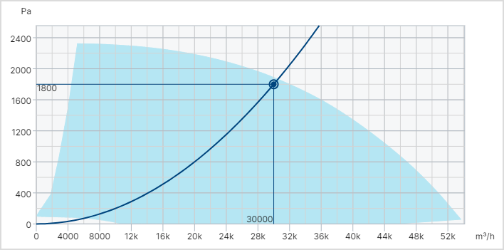
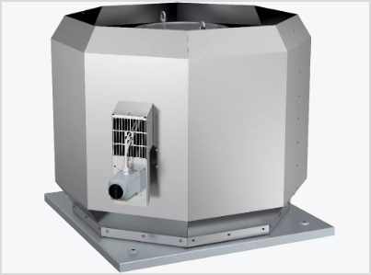

Ventilators |  |  |  | Projekta dati |  | Faktiskie dati
Tips |  |  |  | jumta ventilators |  |  |  | Plūsma ar k-faktoru |  |  |  |  | Dinamiskais spiediens |  |  | Pdi= | 15.00 | Pa
Nosūces gaisa plūsma |  |  |  | 30,000 | m³/h |  | m³/h | Spiediena starpība | ∆P | 100 | ∆P | 111 | Gaisa temperatūra |  |  | Тр= | 20.00 | °C
Kopējais statiska spiediena paaugstinājums |  |  |  | 1,800 | Pa |  | Pa | K-faktors | k | 285.0 | k | 285 | Pīto caurules koeficients |  |  | Кт= | 1.00
Darba rata apgriezienu skaits |  |  |  | 1,453 | apgr./min | 1,453 | apgr./min | Gaisa ražība | Q | 2,850 | Q | 3,000 | Gaisa kustības ātrums |  |  | vi= | 4.99 | m/s
Maksimālais griešanās ātrums |  |  |  | 1,481 | apgr./min |  |  | Gaisa ražība | Q | 10,260
Sistēmas efektivitāte |  |  |  | 72.4 | %
Maks. gaisa temp. 120 min. |  |  |  | 600 | °C
Motors |  |  |  |  |  |  |  | Jauda no pretestības |  |  |  |  | Apgrizienu skaits
Motora tips |  |  |  | PM |  |  |  | Gaisa plūsma |  | 0 | m³/h |  | Pirms | n1= | 2,040 | apgr./min
Nominālā jauda |  |  |  | 30.0 | kW | 28.1 | kW | Pretestība |  | 0 | Pa |  | Pec | n2= | 1,560 | apgr./min
Nominālā strāva |  |  |  | 51.60 | A | 50.01 | A | Motora lietderības koeficients |  | 0.80 | ⴄ |  | Pirms | V1= | 195 | m³/h
Nominālais spriegums |  |  |  | 3x400 | V |  |  | Ventilatora lietderības koeficients |  | 0.65 | ⴄ |  | Pec | V2= | 114 | m³/h
Frekvence (nomināla/maksimāla) |  |  |  | 50 | Hz |  |  | Patērējama jauda |  | 0 | W

DN4
Dūmu novadīšanas sistēma DN4.
Stāvs | Dūmu zona | Reste |  |  | Gaisa ātrums | Projekta plūsma | Faktiska plūsma | Novirze no projekta
 |  | platums | augstums | laukums
 |  | mm | mm | m2 | m/s | m3/h | m3/h | %
7 | DN15 | 500 | 300 | 0.150 | 10.6 | 5,000 | 5,724 | 14
6 | DN14 | 500 | 300 | 0.150 | 10.7 | 5,000 | 5,778 | 16
5 | DN13 | 500 | 300 | 0.150 | 9.6 | 5,000 | 5,184 | 4
4 | DN12 | 500 | 300 | 0.150 | 10.1 | 5,000 | 5,454 | 9
3 | DN11 | 500 | 300 | 0.150 | 9.7 | 5,000 | 5,238 | 5
2 | DN10 | 500 | 300 | 0.150 | 9.3 | 5,000 | 5,022 | 0

Dūmu novadīšanas sistēma DN4.
Ventilatora parametri (Sistēmai DVV 560D4-XL)
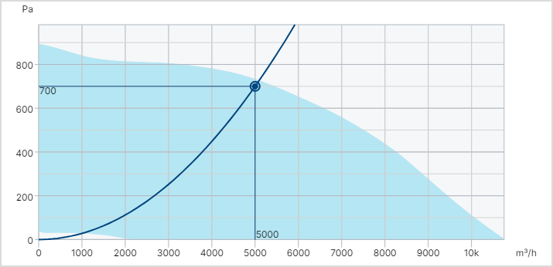

Ventilators |  |  |  | Projekta dati |  | Faktiskie dati
Tips |  |  |  | jumta ventilators |  |  |  |  | Plūsma ar k-faktoru |  |  |  |  |  |  | Dinamiskais spiediens |  |  | Pdi= | 15.00 | Pa
Nosūces gaisa plūsma |  |  |  | 5,000 | m³/h |  | m³/h |  | Spiediena starpība |  | ∆P | 100 | ∆P | 111 | Pa | Gaisa temperatūra |  |  | Тр= | 20.00 | °C
Kopējais statiska spiediena paaugstinājums |  |  |  | 700 | Pa |  | Pa |  | K-faktors |  | k | 285.0 | k | 285 |  | Pīto caurules koeficients |  |  | Кт= | 1.00
Darba rata apgriezienu skaits |  |  |  | 1,453 | apgr./min | 1,428 | apgr./min |  | Gaisa ražība |  | Q | 2,850 | Q | 3,000 | m³/h | Gaisa kustības ātrums |  |  | vi= | 4.99 | m/s
Maksimālais griešanās ātrums |  |  |  | 1,481 | apgr./min |  |  |  | Gaisa ražība |  | Q | 10,260
Sistēmas efektivitāte |  |  |  | 43.3 | %
Maks. gaisa temp. 120 min. |  |  |  | 600 | °C
Motors |  |  |  |  |  |  |  |  | Jauda no pretestības |  |  |  |  |  |  | Apgrizienu skaits
Motora tips |  |  |  | PM |  |  |  |  | Gaisa plūsma |  |  | 0 | m³/h |  |  | Pirms | n1= | 2,040 | apgr./min
Nominālā jauda |  |  |  | 2.2 | kW | 2.3 | kW |  | Pretestība |  |  | 0 | Pa |  |  | Pec | n2= | 1,560 | apgr./min
Nominālā strāva |  |  |  | 4.90 | A | 4.49 | A |  | Motora lietderības koeficients |  |  | 0.80 | ⴄ |  |  | Pirms | V1= | 195 | m³/h
Nominālais spriegums |  |  |  | 3x400 | V |  |  |  | Ventilatora lietderības koeficients |  |  | 0.65 | ⴄ |  |  | Pec | V2= | 114 | m³/h
Frekvence (nomināla/maksimāla) |  |  |  | 50 | Hz |  |  |  | Patērējama jauda |  |  | 0 | W

Ventilators |  |  |  |  | Projekta dati |  | Faktiskie dati
Tips |  |  |  |  | jumta ventilators |  |  |  |  | Plūsma ar k-faktoru |  |  |  |  |  |  |  |  | Dinamiskais spiediens |  |  | Pdi= | 15.00 | Pa
Nosūces gaisa plūsma |  |  |  |  |  | m³/h |  | m³/h |  | Spiediena starpība |  | ∆P | 100 | ∆P | 111 | Pa |  |  | Gaisa temperatūra |  |  | Тр= | 20.00 | °C
Kopējais statiska spiediena paaugstinājums |  |  |  |  |  | Pa |  | Pa |  | K-faktors |  | k | 285.0 | k | 285 |  |  |  | Pīto caurules koeficients |  |  | Кт= | 1.00
Darba rata apgriezienu skaits |  |  |  |  |  | apgr./min |  | apgr./min |  | Gaisa ražība |  | Q | 2,850 | Q | 3,000 | m³/h |  |  | Gaisa kustības ātrums |  |  | vi= | 4.99 | m/s
Maksimālais griešanās ātrums |  |  |  |  |  | apgr./min |  |  |  | Gaisa ražība |  | Q | 10,260
Sistēmas efektivitāte |  |  |  |  |  | %
Maks. gaisa temp. 120 min. |  |  |  |  |  | °C
Motors |  |  |  |  |  |  |  |  |  | Jauda no pretestības |  |  |  |  |  |  |  |  | Apgrizienu skaits
Motora tips |  |  |  |  |  |  |  |  |  | Gaisa plūsma |  |  | 0 | m³/h |  |  |  |  | Pirms | n1= | 2,040 | apgr./min
Nominālā jauda |  |  |  |  |  | kW |  | kW |  | Pretestība |  |  | 0 | Pa |  |  |  |  | Pec | n2= | 1,560 | apgr./min
Nominālā strāva |  |  |  |  |  | A |  | A |  | Motora lietderības koeficients |  |  | 0.80 | ⴄ |  |  |  |  | Pirms | V1= | 195 | m³/h
Nominālais spriegums |  |  |  |  |  | V |  |  |  | Ventilatora lietderības koeficients |  |  | 0.65 | ⴄ |  |  |  |  | Pec | V2= | 114 | m³/h
Frekvence (nomināla/maksimāla) |  |  |  |  |  | Hz |  |  |  | Patērējama jauda |  |  | 0 | W

DN
Dūmu novadīšanas sistēma DN1
Zona numurs 1. Režīms DN. Gaisa ražība sistēmā
Mērīšanas punkts | Stāvs | Reste |  |  | Gaisa ātrums | Projekta plūsma | Faktiska plūsma | Novirze no projekta
 |  | platums | augstums | laukums
Nr. | Nr. | mm | mm | m2 | m/s | m3/h | m3/h | %
1 | -2 | 970 | 270 | 0.262 | 18.0 | 15,000 | 16,971 | 13
2
3
4
5
 |  |  |  |  | Kopa: | 15,000 | 16,971 | 13

Zona numurs 2. Režīms DN. Gaisa ražība sistēmā
Mērīšanas punkts | Stāvs | Reste |  |  | Gaisa ātrums | Projekta plūsma | Faktiska plūsma | Novirze no projekta
 |  | platums | augstums | laukums
Nr. | Nr. | mm | mm | m2 | m/s | m3/h | m3/h | %
1 | -2 | 970 | 270 | 0.262 | 18.0 | 15,000 | 16,971 | 13
2
3
4
5
 |  |  |  |  | Kopa: | 15,000 | 16,971 | 13

Zona numurs 3. Režīms DN. Gaisa ražība sistēmā
Mērīšanas punkts | Stāvs | Reste |  |  | Gaisa ātrums | Projekta plūsma | Faktiska plūsma | Novirze no projekta
 |  | platums | augstums | laukums
Nr. | Nr. | mm | mm | m2 | m/s | m3/h | m3/h | %
1 | -2 | 970 | 270 | 0.262 | 18.0 | 15,000 | 16,971 | 13
2
3
4
5
 |  |  |  |  | Kopa: | 15,000 | 16,971 | 13

Dūmu novadīšanas sistēma DN1
Ventilatora parametri (Sistēmai TFSR 125 XL SILEO BLACK)
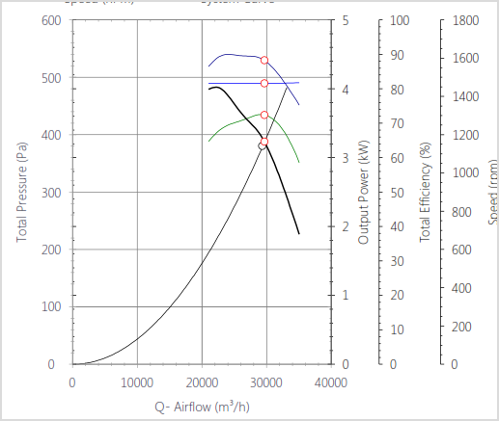

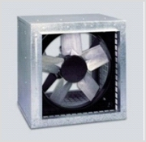

Ventilators |  |  |  |  | Projekta dati |  | Faktiskie dati
 | Tips |  |  |  | jumta ventilators |  |  |  | Plūsma ar k-faktoru |  |  |  |  |  | Dinamiskais spiediens |  |  | Pdi= | 15.00 | Pa
 | Nosūces gaisa plūsma |  |  |  | 29,400 | m³/h | 28,700 | m³/h | Spiediena starpība | ∆P | 100 | ∆P | 111 | Pa | Gaisa temperatūra |  |  | Тр= | 20.00 | °C
 | Kopējais statiska spiediena paaugstinājums |  |  |  | 528 | Pa | 403 | Pa | K-faktors | k | 285.0 | k | 285 |  | Pīto caurules koeficients |  |  | Кт= | 1.00
 | Darba rata apgriezienu skaits |  |  |  | 1,470 | apgr./min | 1,450 | apgr./min | Gaisa ražība | Q | 2,850 | Q | 3,000 | m³/h | Gaisa kustības ātrums |  |  | vi= | 4.99 | m/s
 | Maksimālais griešanās ātrums |  |  |  | 1,600 | apgr./min |  |  | Gaisa ražība | Q | 10,260
 | Sistēmas efektivitāte |  |  |  | 72.4 | %
 | K faktors
Motors |  |  |  |  |  |  |  |  | Jauda no pretestības |  |  |  |  |  | Apgrizienu skaits
 | Motora tips |  |  |  | PM |  |  |  | Gaisa plūsma |  | 28,700 | m³/h |  |  | Pirms | n1= | 2,040 | apgr./min
 | Nominālā jauda |  |  |  | 5.5 | kW |  | kW | Pretestība |  | 403 | Pa |  |  | Pec | n2= | 1,560 | apgr./min
 | Nominālā strāva |  |  |  | 10.30 | A |  | A | Motora lietderības koeficients |  | 0.80 | ⴄ |  |  | Pirms | V1= | 195 | m³/h
 | Nominālais spriegums |  |  |  | 3x400 | V |  |  | Ventilatora lietderības koeficients |  | 0.65 | ⴄ |  |  | Pec | V2= | 114 | m³/h
 | Frekvence (nomināla/maksimāla) |  |  |  | 50 | Hz |  |  | Patērējama jauda |  | 6,178 | W

Paligformulas
Krasas: | ievadīt | aprēķins
Konvertors

Spiediens |  |  | Siltumjauda |  |  | Plūsma |  |  |  |  | Enerģija
1,000 | Pa |  | 1 | kW |  | 100 | m3/st | 10.0 | sek. |  | 1 | kW/st.
1 | kPa |  | 1,000.0 | W |  | 0.028 | m3/sek. | 1.226 | m3 |  | 859,800 | cal
0.0100 | Bar |  | 0.2388 | cal/sek. |  | 27.780 | l/sek. | 1.20 | k-vērtība |  | 0.8598 | Mcal
0.0102 | kgf/m2 |  | 859.9 | cal/st. |  |  |  | 530 | m3/st. |  | 3,600 | kJ
0.0102 | mH2O |  | 0.0000 | kgf/m2 |  |  |  | 147 | l/sek. |  | 3.60 | MJ
10.2000 | cmH2O |  | 1,000.0 | J/sek.
102.0000 | mmH2O |  | 3,600,000.0 | J/st.
 |  |  | 3,600.0 | kJ/st.

Gravitācijas nosūces aprēķins

Aukstumatzimju starpība | H= | 6.0 | m
Argaisa temperatūra | t1= | 10.0 | °C
Telpas temperatūra | t2= | 22.0 | °C
Ara gaisa blīvums | ρ1= | 1.247 | kg/m3
Telpas gaisa blīvums | ρ2= | 1.197 | kg/m3

Spiediens sistēma | P | 3.0 | Pa

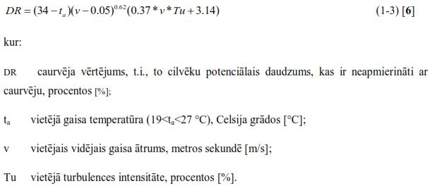
Caurvēja apreķins

Gaisa temperatura | ta= | 23.0 | 19<ta<27 °C
Gaisa kustības atrums | v= | 0.20 | m/s
Vietējā turbulences intensitāte | Tu= | 40.0 | %
Neapmerinato personu skaits | DR= | 20.7 | %

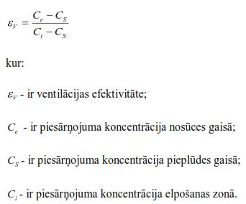
Ventilācijas efektivitāte

Piesārņojuma koncentrācija nosūces gaisā | Ce= | 1,200.0
Piesārņojuma koncentrācija piepludes gaisā | Cs= | 450.0
Piesārņojuma koncentrācija elposamas zona | Ci= | 1,500.0
Ventilacijas efektivitate | ɛv= | 0.7

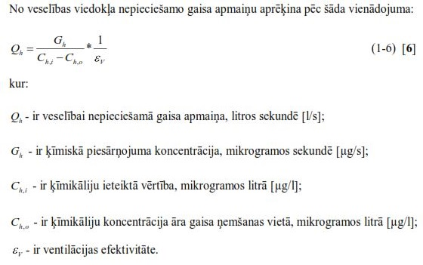
Nepieciešama gaisa apmaiņa

Ķīmiskā piesārņojuma koncentrācija | Gh= | 7,500.0 | µg/s mikrogramos sekundē
Ķīmikāliju ieteiktā vērtība | Ch,i= | 2,000.0 | µg/l mikrogramos litrā
Ķīmikāliju koncentrācija āra gaisa ņemšanas vietā | Ch,o= | 450.0 | µg/l mikrogramos litrā
Ventilācijas efektivitāte | ɛv= | 0.8
Veselībai nepieciešamā gaisa apmaiņa, | Qh= | 6.0 | l/s
Veselībai nepieciešamā gaisa apmaiņa, | Qh= | 21.8 | m3/h

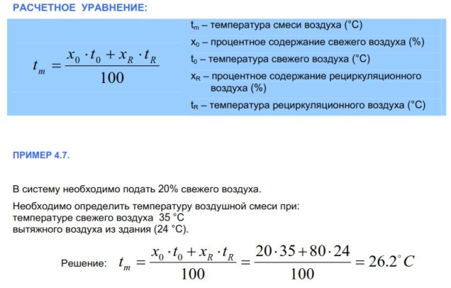
Gaisa sajaukšanas temperatura

Svaiga gaisa procentualais saturs |  | x0= | 20.0 | %
Svaiga gaisa temperatūra |  | ts= | 35.0 | °C
Recilkulacijas gasa procentualais saturs |  | xr= | 80.0 | %
Recirkulejama gaisa temperatura |  | tr= | 24.0 | °C

Gaisa maisejuma temperatura |  | tm= | 26.2 | °C

Gaisa masas plūsmas aprēķins
Gaisa ražībā (tilpuma plūsmā) |  | m3/h | 2,948
Gaisa temperatūrā |  | °C | 150
Gaisa blīvums |  | kg/m3 | 0.835
Gaisa masas plūsmā |  | kg/h | 2,460

Gaisa tilpuma plūsmas aprēķins
Gaisa masas plūsmā |  | kg/h | 50,000
Gaisa temperatūrā |  | °C | -10 | 25 | 150 | 300 | 350 | 500 | 600 | 700 | 800 | 900 | 1,000
Gaisa blīvums |  | kg/m3 | 1.342 | 1.185 | 0.835 | 0.616 | 0.567 | 0.457 | 0.404 | 0.363 | 0.329 | 0.301 | 0.277
Gaisa ražībā (tilpuma plūsmā) |  | m3/h | 37,252 | 42,210 | 59,915 | 81,161 | 88,244 | 109,490 | 123,654 | 137,819 | 151,983 | 166,147 | 180,312
Siltumjauda |  | kW |  | 488 | 2,233 | 4,326 | 5,023 | 7,116 | 8,512 | 9,907 | 11,302 | 12,698 | 14,093

Procesa mitrināšanas un sausināšanas aprēķins

 |  | 1 | 2
Atmosfēras spiediens | kPa | 100 | 100
Gaisa temperatūra | t= | 350.0 | 20.0 | °C | Δ= | -330.0 | °C
Gaisa relatīvais mitrums |  | 1 | 60 | %RH
Gaisa daudzums (kg) | 3,015 | 1,418 | 667 | m3/h

Parciālais spiediens |  | 17,977,465 | 2,337 | Pa | Δ= | -17,975,128 | Pa
Ūdens saturs gaisa |  | -1,403.95 | 8.86 | g/kg | Δ= | 1,412.8 | g/kg
Gaisa svars |  | 0.567 | 1.205 | kg/m3 | Δ= | 0.638 | kg/m3
Gaisa entalpija |  | -4,042.61 | 42.57 | kJ/kg | Δ= | 4,085.2 | kJ/kg
Enerģija |  |  |  |  | ∑= | 5,792,783 | kJ/kg | 2,724,374
Enerģija |  | -1.123 | 0.012 | kW/kg. | ∑= | 1,609.24 | kW/kg. | 756.83

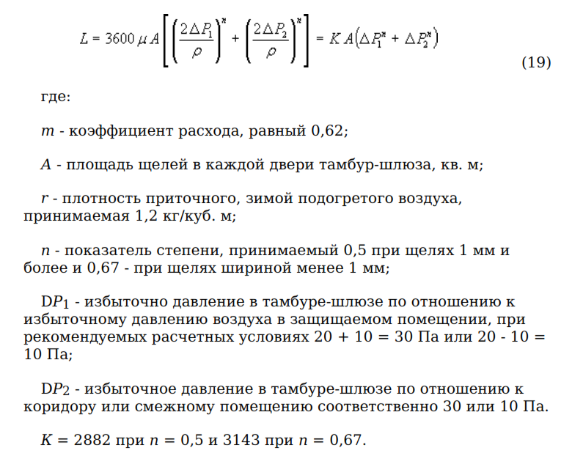
Parspiediena apreķins
1.variants |  |  | t°C | blivums
Tira telpa | Pa | 30 | 20 | 1.205 | kg/m3
Tamburs | Pa | 10 | 20 | 1.205 | kg/m3
Durvju skaits | gb | 1 | 2 | 3
Durvju platums | m | 0.8 | 0.0 | 0.0
Durvju augstums | m | 2.2 | 0.0 | 0.0
Šķirba | mm | 1.0 | 0.0 | 0.0 | Kopa m2
Šķirbas laukums | m2 | 0.0060 | 0.0000 | 0.0000 | 0.0060
Gaisa daudzums | m3/h | 149 | 149 | 272
 |  |  | ^0,5 | ^0,67
2.variants
Spiediena starpība | Pa | 30 | 10
 |  | 149 | 149 | 272

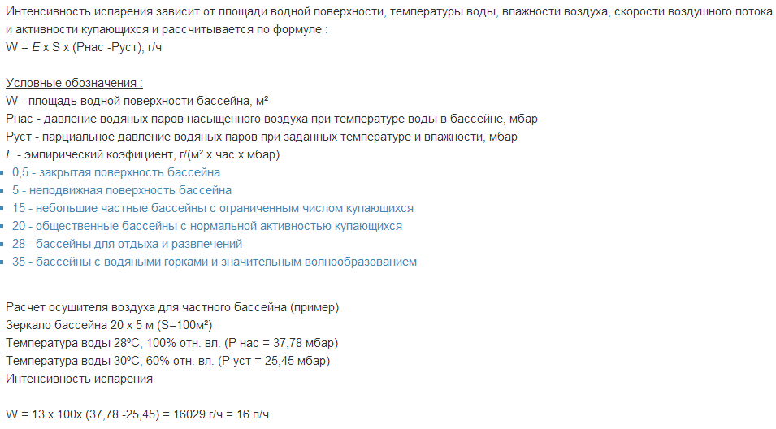
Baseina sausināšanas aprēķins

 |  | Grida | Gaiss
Atmosferas spiediens | kPa | 100 | 100
Gaisa temperatūra | t= | 19.0 | 30.0 | °C | Δ= | 11.0 | °C
Gaisa relatīvais mitrums |  | 50 | 60 | %RH
Baseina laukums |  | 200 |  | m2
Emperiskais koeficients |  | 20.0 |  | E

Parciālais spiediens |  | 2,196 | 4,240 | Pa | Δ= | 2,044 | Pa
Parciālais spiediens pie noteikta mitruma |  | 1,098 | 2,544 | Pa | Δ= | 1,446 | Pa
Parciālais spiediens pie noteikta mitruma |  | 10.98 | 25.44 | mbar | Δ= | 14 | mbar
Ūdens saturs gaisa |  | 6.92 | 16.26 | g/kg | Δ= | 9.3 | g/kg
Gaisa svars |  | 1.209 | 1.165 | kg/m3 | Δ= | -0.044 | kg/m3
Gaisa entalpija |  | 36.62 | 71.68 | kJ/kg | Δ= | 35.1 | kJ/kg
Mitruma izdalijumi |  | -57,834 |  | g/h | ∑= | 7,012 | kJ/kg
Mitruma izdalijumi |  | -57.83 |  | l/h | ∑= | 1.95 | kW/kg.
Mitruma izdalijumi diennakti |  | -1,388.03 |  | l/dnn

Pīto caurules mērījumu korekcijas |  |  |  |  |  |  | Absolūta kļūda jeb ticamības intervāls |  |  |  | 1.7 | Pa
 |  |  |  |  |  |  | Minimāla vērtība |  |  |  | 13.3 | Pa | 4.70 | m/s
Dinamiskais spiediens | Pdi= | 15 | Pa | g.v Ø | 200 | mm | Maksimāla vērtība |  |  |  | 16.7 | Pa | 5.26 | m/s
Gaisa temperatūra | Тр= | 20.0 | °C | laukums | 0.031 | m2 | Minimāla plūsma |  |  |  | 532 | m3/h
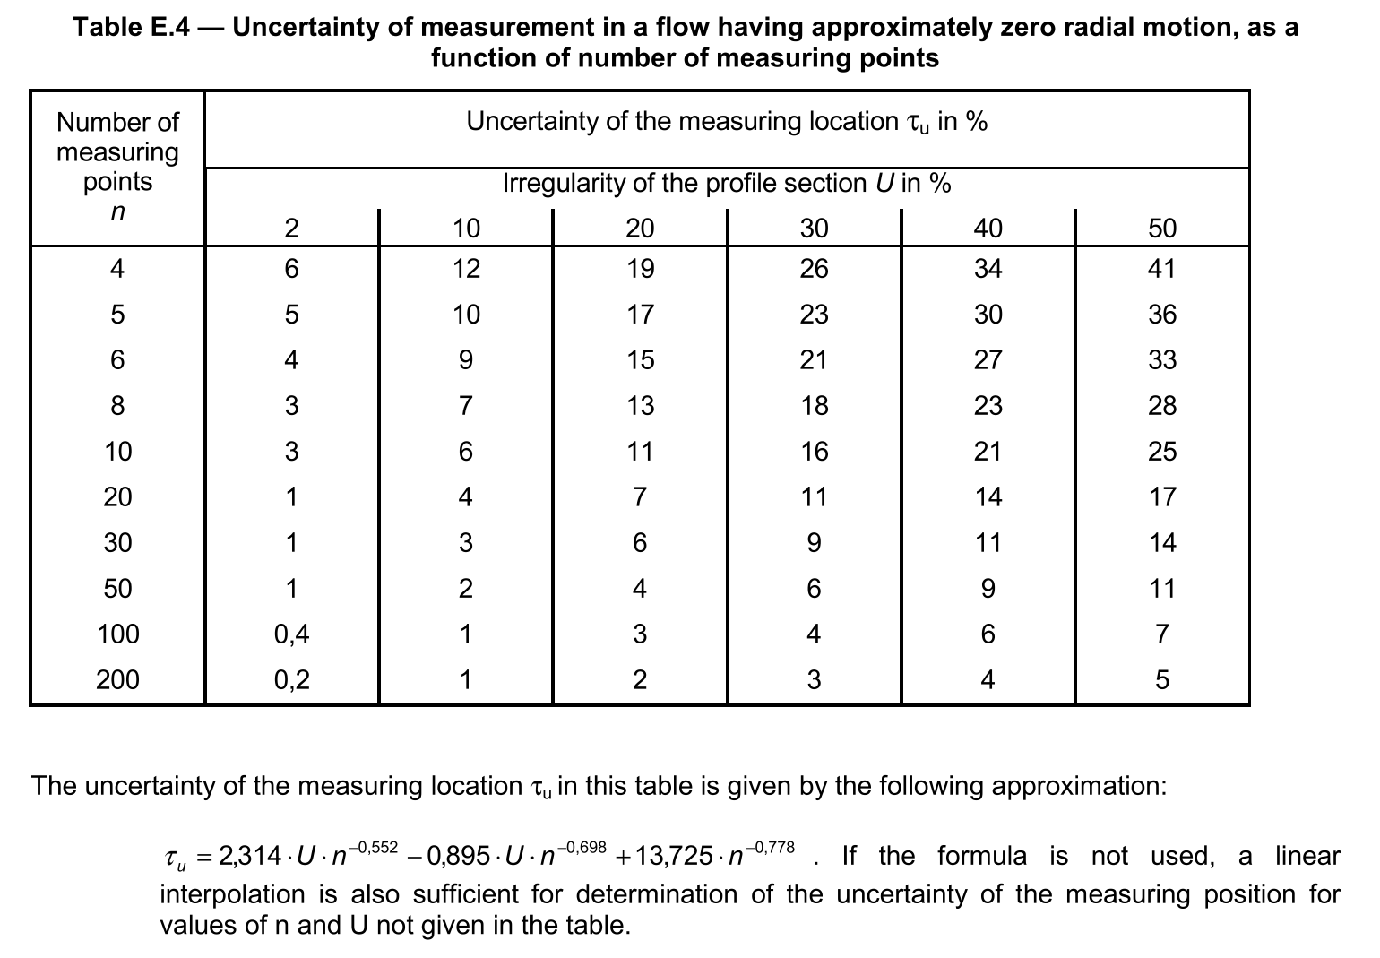
Pīto caurules koeficients | Кт= | 1.00 |  | Plūsma | 564 | m3/h | Maksimāla plūsma |  |  |  | 595 | m3/h
Gaisa kustības ātrums | vi= | 4.99 | m/s |  |  |  | Starpība |  |  |  | 63 | m3/h | 11.2 | %
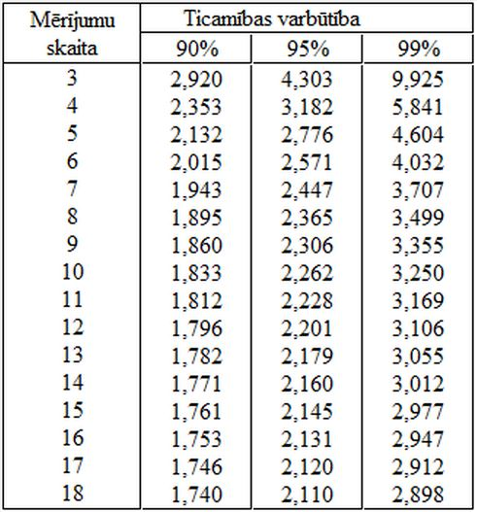
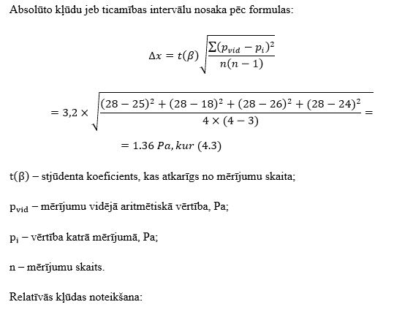

Mērījumu kļūdas noteikšana

8.00 | 1 | 1 | 1 | 1 | 1 | 1 | 1 | 1 | 0 | 0 | 0 | 0 | 0 | 0 | 0
Mērījumu skaits | 1 | 2 | 3 | 4 | 5 | 6 | 7 | 8 | 9 | 10 | 11 | 12 | 13 | 14 | 15
Dinamiskais spiediens (Pa) | 9.1 | 10.7 | 13.6 | 13.4 | 13.6 | 13.7 | 15.4 | 13.9
28.66 | 3.02 | 3.27 | 3.68 | 3.66 | 3.69 | 3.70 | 3.92 | 3.73 | 0.00 | 0.00 | 0.00 | 0.00 | 0.00 | 0.00 | 0.00
28.06 | 14.36 | 4.97 | 0.44 | 0.22 | 0.48 | 0.56 | 6.05 | 0.98 | 0.00 | 0.00 | 0.00 | 0.00 | 0.00 | 0.00 | 0.00
36.90 | 83.17 | 114.06 | 184.14 | 179.02 | 184.96 | 186.60 | 236.24 | 193.21 | 0.00 | 0.00 | 0.00 | 0.00 | 0.00 | 0.00 | 0.00

Spiediena vidējā aritmētiskā vērtība | Δpvid= | 12.9 | Pa | Минимальное значение |  |  | 9.1
Koriģēts dinamiskais spiediens | p din= | 12.8 | Pa | Максимальное значение |  |  | 15.4
Stjūdenta koeficients | k= | 2.365 | Pa | Неравномерность |  |  | 36.9 | %
Absolūta kļūda jeb ticamības intervāls | Δx=± | 1.7 | Pa | Число измерений |  |  | 8
Relatīvās kļūdas noteikšana | ɛ= | 13.0 | % | Погрешность измерения (LVS EN 12599) |  |  | 22.1 | τu%

Proporcionāla L, n, P, N parametru izmaiņa

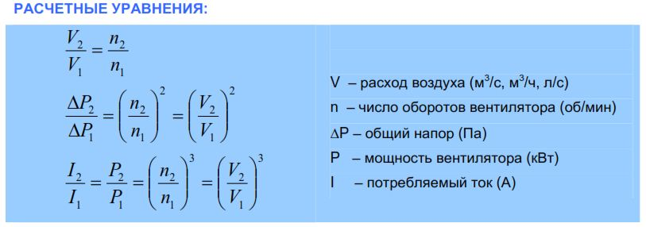
Plūsma <=> apgriezienu skaits (^1)
Faktiskais apgriezienu skaits | nf= | 2,000 | apg/min |  | Faktiskais apgriezienu skaits | nf= | 2,000 | apg/min
Faktiska plūsma | Lf= | 5,000 | m3/h |  | Faktiska plūsma | Lf= | 1,000 | m3/h
Vajadzīga plūsma | Lv= | 2,500 | m3/h |  | Vajadzīgais apgriezienu skaits | nv= | 1,000 | apg/min
Vajadzīgs apgriezienu skaits | nv= | 1,000 | apg/min |  | Vajadzīga plūsma | Lv= | 500 | m3/h

Spiediens <=> apgriezienu skaits; ražība (^2)
Faktiskais apgriezienu skaits | nf= | 2,000 | apg/min; m3/h |  | Faktiskais apgriezienu skaits | nf= | 3,800 | apg/min; m3/h
Faktiskais pilnais spiediens | Ppf= | 500 | Pa |  | Vajadzīgs apgriezienu skaits | nv= | 4,900 | apg/min; m3/h
Vajadzīgs pilns spiediens | Ppv= | 250 | Pa |  | Faktiskais pilnais spiediens | Ppf= | 250 | Pa
Vajadzīgs apgriezienu skaits | nv= | 2,828 | apg/min; m3/h |  | Vajadzīgs pilns spiediens | Ppv= | 416 | Pa

Jauda; strāva <=> apgriezienu skaits; ražība (^3)
Faktiskais apgriezienu skaits, ražība | nf= | 10,000 | apg/min; m3/h |  | Faktiskais apgriezienu skaits | nf= | 2,563 | apg/min; m3/h
Faktiska jauda, strāva | Nf= | 2.00 | kW; A |  | Vajadzīgs apgriezienu skaits | nv= | 2,340 | apg/min; m3/h
Faktiska jauda, strāva | Nv= | 1.00 | kW; A |  | Faktiska jauda | Nf= | 8.90 | kW; A
Vajadzīgs apgriezienu skaits, ražība | nv= | 7,937 | apg/min; m3/h |  | Vajadzīga jauda | Nv= | 6.77 | kW; A
 |  | 5,000
Procentuālas izmaiņas spiediens <=> apgriezienu skaits
Faktiskais spiediens | Ppf= | 250 | Pa
Vajadzīgs spiediens | Ppv= | 311 | Pa
Plūsmas, apgriezienu izmaiņas |  | 155 | %

Ventilatora piedziņas aprēķins

Dzinēja šķiva diametrs | d= | 200 | mm |  | Attālums starp šķavu centriem |  | C= | 737 | mm
Dzinēja apgr. skaits | ns= | 2,000 | apgr/min |  | Ventilatora šķiмa diametrs |  | D= | 109 | mm
Ventilatora apgr. skaits | nw= | 1,000 | apgr/min |  | Dzinēja šķiva diametrs |  | d= | 358 | mm

Ventilatora šķiva diametrs | D= | 400 | mm |  | Siksnās garums |  | L= | 2,281 | mm

k-faktora metode

Spiediena starpība | ∆P | 100 | Pa | k | 285.00
K-faktors | k | 285.00 |  | Q | 3,000 | m3/h
Gaisa ražība | Q | 2,850 | l/sek.
Gaisa ražība | Q | 10,260 | m3/h | ∆P | 111 | Pa
Gaisa ražība

Temperatūras korekcijas koeficients (k-faktors)

Uzmērīta plūsma | m3/h | 1,000
Faktiskais gaisa svars | kg/m3 | 1.30
Koriģēta plūsma | m3/h | 961

Elektrojauda no pretestības

Plūsma | m3/h | 1,500
Pretestība | Pa | 50
Motora lietderības koeficients | ⴄ | 0.80
Ventilatora lietderības koeficients | ⴄ | 0.65
Patērējama jauda | W | 40

Gaisa vadu presēšana

Platums |  | 1.00 | m |  |  | Gaisa zudumi (m3/h)
Augstums |  | 0.50 | m |  | Blīvuma klase | A | B | C | D
Garums |  | 10.00 | m |  | zudumi m3/h uz 1m2 | 3.95 | 1.30 | 0.45 | 0.16
Darba spiediens |  | 300 | Pa |  | zudumi ∑ m3/h | 118.6 | 39.1 | 13.4 | 4.9
...
Объем проверок и тестирования

Количество подобных элементов |  | 1,000 | шт
 |  |  |  | Уровень проверки |  | A | B | C | D
 |  |  |  | Количество проверок (шт) |  | 25 | 50 | 100 | 1,000
 |  |  |  | Количество проверок (%) |  | 2.5 | 5.0 | 10.0 | 100

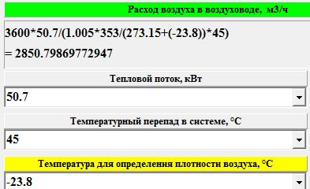
Gaisa plūsmas aprēķins no siltumjaudas

Ara gaisa temperatūra |  |  | 33.5 | °C
Pieplūdes gaisa temperatūrā |  |  | 23.5 | °C
Siltumjauda |  |  | 40.0 | kW
Noteicoša temperatūrā |  |  | 33.5 | °C
Temperatūras starpība sistēmā |  |  | 10.0 | °C
Gaisa plūsmā |  |  | 12,447 | m3/h

Aerodinamiskais aprēķins (apaļiem gaisa vadiem)
Diametrs, mm | Daudzums, m3/h | Ātrums, m/sek. | Dinamiskais spiediens, Pa | Laukums, m2 | Delta t°C | Siltuma jauda (kW) | Lwtot (dB) | Lwatot (dBA)
100 | 140 | 4.95 | 14.71 | 0.00785 | 20 | 0.94 | 20.7 | 2.6
200 | 500 | 4.42 | 11.73 | 0.03 |  | 0.00 | 24.2 | 5.2
500 |  | 0.00 | 0.00 | 0.20 |  | 0.00

Diametrs, mm | Ātrums, m/sek. | Daudzums, m3/h | Dinamiskais spiediens, Pa | Delta t°C | Siltuma jauda (kW) | Laukums, m2 | Lwtot (dB) | Lwatot (dBA)
100 | 5 | 141 | 15 | 40 | 1.89 | 0.008 | 20.9 | 2.9
...

